Photos
Avant travaux |  | Après travaux
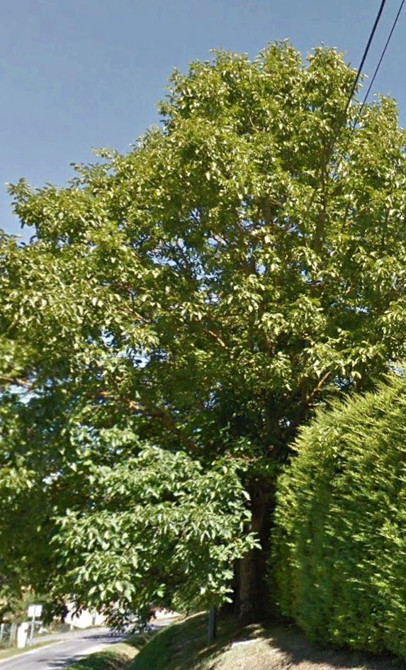 | 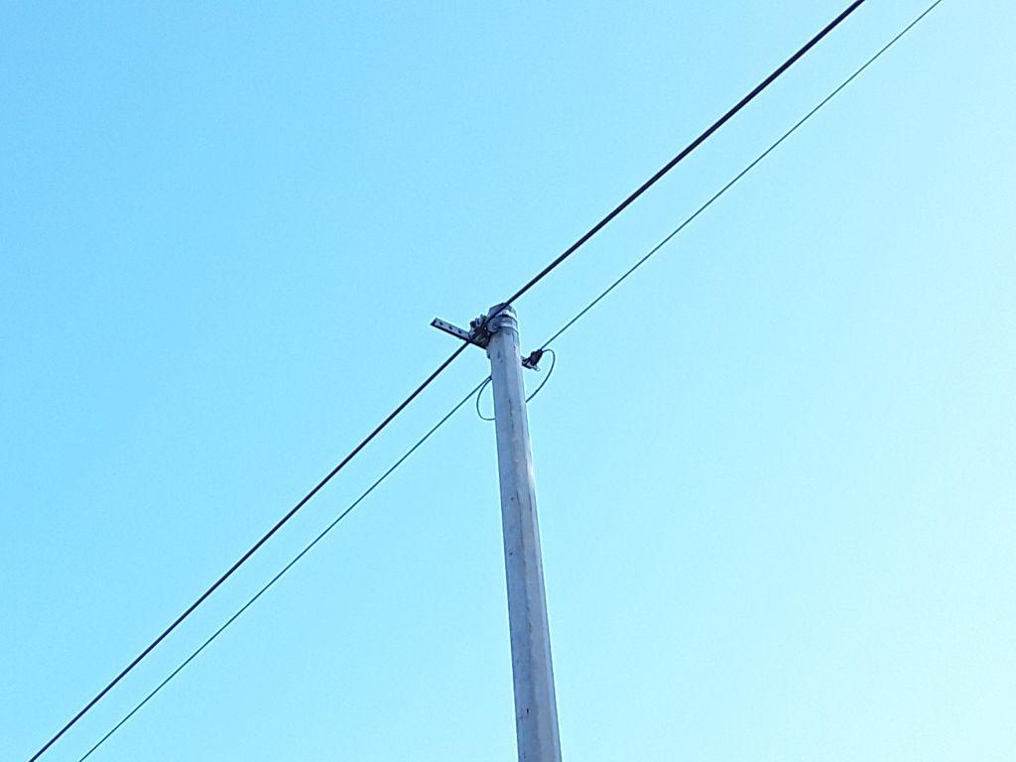
0424239_1.jpg | 0424239_2.jpg
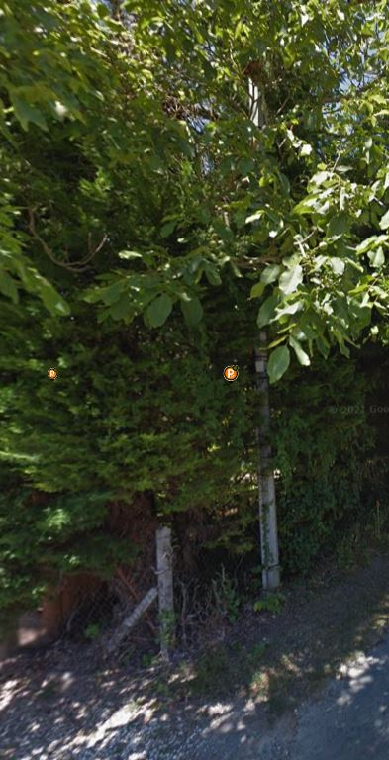 | 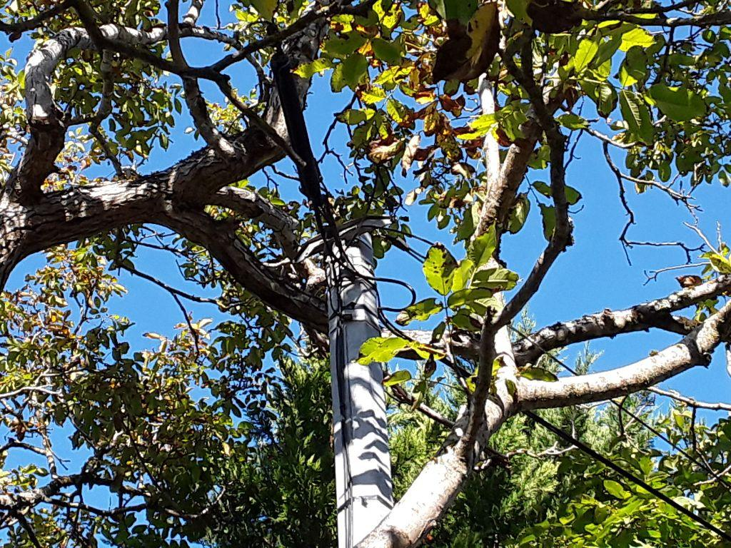
0424240_1.jpg | 0424240_2.jpg

